GIOCHI PREZIOSI TOYS
GIOCHI PREZIOSI TOYS
IMAGE | REF | DESCRIPTION | EAN | LANG | QTY | RETAIL | TOTAL | PCS PER BOX | PCS PER PALLET | TOT PALLET
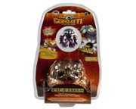 | GPZ3-GPH62431 | GORMITI S2 ALTAR VIDA+1FIG PT | 8001444415483 | ES | 4,307 | 35.99 € | 155,008.93 € | 12 | 432 | 10
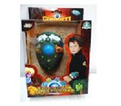 | GPH01333 | GORMITI EF BRAZALETE SONIDOS | 8001444403619 | ES | 456 | 29.99 € | 13,675.44 € | 12 | 792 | 1
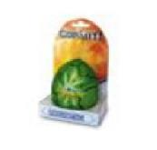 | GPH11604 | GORMITI NEORGANIC MAGIC EGGS | 8001444422634 |  | 904 | 14.99 € | 13,550.96 € | 8 | 1,056 | 1
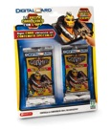 | GPZ-NCR02182 | TOUCHCODE GORMITI BL.2B | 8027638021827 | IT | 4,702 | 2.99 € | 14,058.98 € | 24 | 4,176 | 1
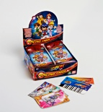 | GPH06792 | SCAN 2 GO CARD DSPLAY |  |  | 676 | 0.99 € | 669.24 € | 288 | 28,800 | 0
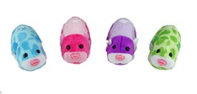 | GPZ-2857 GPH86406 | ZHU ZHU PETS ASS5 | 8001444412383 | IT- EN - FR - DE - TR - RU - ES | 427 | 12.99 € | 5,546.73 € | 8 | 1,008 | 0
 | ZPH86954 | ZHU ZHU PETS ASS8 |  |  | 151 | 12.99 € | 1,961.49 € | 8 | 512 | 0
 | GPF2612 | ZZP BASIC OUTFITS | 8001444418828 | IT- EN - FR - DE - TR - RU - ES | 1,116 | 12.99 € | 14,496.84 € | 8 | 1,008 | 1
 | GPZ-2585 | ZZ PRINCESS - VETEMENTS ROYAUX ASST | 8001444429633 | IT - FR - DE - TR - GR - ES | 5,279 | 5.99 € | 31,621.21 € | 8 | 1,024 | 5
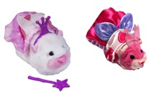 | GPZ-2587 | ZZ PRINCESS - VETEMENTS ROYAUX ASST 2 | 8001444429633 | IT - FR - DE - TR - GR - ES | 3,023 | 5.99 € | 18,107.77 € | 8 | 896 | 3
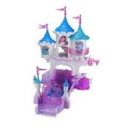 | GPF2594 GPF2599 | ZZP SMALL CASTLE ASS | 8001444418866 | IT - FR - DE - TR - GR - ES | 594 | 5.90 € | 3,504.60 € | 2 | 100 | 6
 | GPZ3-GPH81104 | ZZ PRINCESS VESTIDOS REALES | 8001444417883 | IT - FR - DE - TR - GR - ES | 1,943 | 5.99 € | 11,638.57 € | 8 | 1,536 | 1
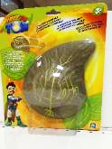 | GPH80265 | TREE FU TOM FOAM SQUIZZLE | 8001444441536 |  | 474 | 9.99 € | 4,735.26 € | 12 | 576 | 1
 | GPH80294 | TFT SUPER HOLOPAX | 8001444455151 |  | 112 | 14.99 € | 1,678.88 € |  |  | 1
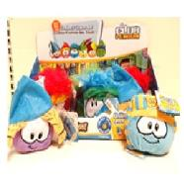 | GPH43977 | CLUB PENGUIN PELUCHES PUFFLE | 8001444414202 |  | 612 | 19.99 € | 12,233.88 € | 12 | 936 | 1
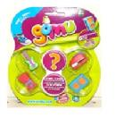 | GPH18118 | GOMU BLISTER 6 GOMAS | 8001444414066 | IT - FR - DE - TR - GR - ES | 288 | 9.99 € | 2,877.12 € | 24 | 1,296 | 0
 | GPH63109 | TODO ES ROSIE MOBIL | 8001444631098 |  | 1,350 | 9.99 € | 13,486.50 € |  |  | 2
 | GPZ3-GPH11892 | JEWELPET BLISTER SURT. Nº1 | 8001444398717 | IT - UK - ES - PT - FR - DE - TR - GR - RU - NL | 3,162 | 14.99 € | 47,398.38 € | 28 | 840 | 4
 | GPH20162 | OPTRIX CD 3D TIVITIES GROOVY | 8001444409529 | IT - FR - ES - PT | 5,741 | 19.99 € | 114,762.59 € | 6 | 792 | 7
 | GPZ3-GPH78202 | 78202 GELARTI PACK DE ACTIVIDADES | 8001444416626 | IT - DE - ES - UK - TR | 695 | 34.99 € | 24,318.05 € | 24 | 384 | 2
 | GPH20740 | I CARLY SAMI REMOTE+FREDIE | 8001444392289 |  | 2,873 | 24.99 € | 71,796.27 € | 6 | 672 | 4
 | GPH20810 | I CARLY MICROFUGURES | 8001444392883 |  | 3,475 | 9.99 € | 34,715.25 € | 12 | 3,240 | 1
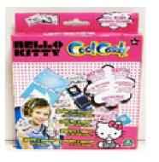 | GPH58003 | RECAMBIO COOL CARDZ HELLOKITTY | 8001444580037 | IT-FR-UK-ES-PT | 289 | 19.99 € | 5,777.11 € | 24 | 1,728 | 0
 | GPH10753 | BEADOS HELLOK.STARTPACK | 8001444381337 |  | 372 | 9.99 € | 3,716.28 € |  |  | 1
 | GPZ-GPH25036 | MONSUNO - STRIKE PLAYSET+ CORE | 8001444435320 | IT-FR-DE-ES-PT-GR-TR | 491 | 49.99 € | 24,545.09 € | 2 | 144 | 3
 | GPZ-GPH57796 | MONSUNO CC - PACK 2 CORES / 6 | 800144448177 | EN - ES - PT - EL | 1,265 | 29.99 € | 37,937.35 € | 4 | 320 | 4
 | GPZ-GPZ36055 | Monsuno Arena | 8001444432404 |  | 7,469 | 19.99 € | 149,305.31 € | 12 | 300 | 25
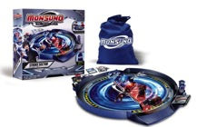 | GPZ-GPZ25039 | Monsuno Arena strike sector | 8001444432428 | IT - EN - FR - DE - ES - PT - EL - TR - NL | 10,446 | 39.99 € | 417,735.54 € | 2 | 108 | 97
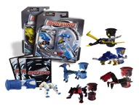 | GPZ-GPZ14531 SML14531 | Monsuno Starter pack ass.1 | 8001444432435 | IT - FR - DE - EN - NL | 5,587 | 14.99 € | 83,749.13 € | 12 | 864 | 6
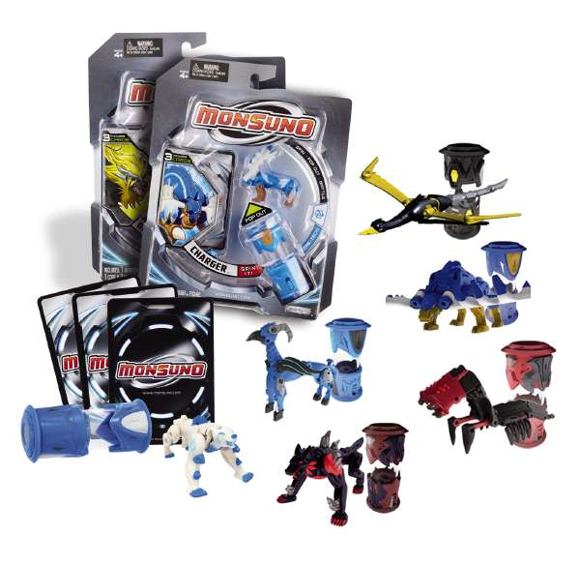 | GPZ-GPZ14532 | Monsuno Starter pack ass.2 | 8001444433432 | IT - FR - DE - EN - NL | 29,827 | 14.99 € | 447,106.73 € | 12 | 864 | 35
 | GPZ-GPZ14533 | Monsuno Starter pack ass.3 | 8001444145335 | IT - EN - FR - DE - TR | 24 | 14.99 € | 359.76 € | 12 | 720 | 0
 | GPZ-GPH37283 | Monsuno Starter pack ass. | 800144441680 | EN - ES - PT - EL | 5,468 | 14.99 € | 81,965.32 € | 12 | 720 | 8
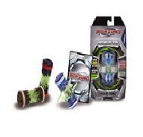 | GPZ24984 | Monsuno Wild ASS2 | 8001444435849 |  | 576 |  |  | 8 | 624 | 1
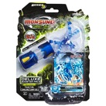 | GPZ-GPH52494 | Monsuno combat chaos booster pack ass1 | 8001444448221 | ES - EN - PT - EL - TR | 28,943 | 14.99 € | 433,855.57 € | 12 | 1,080 | 27
 | GPZ-GPH52475 | Monsuno combat chaos booster pack ass4 | 8001444445091 | EN - ES - PT - EL - TR | 9,084 | 14.99 € | 136,169.16 € | 12 | 1,080 | 8
 | GPZ-GPH52495 | Monsuno combat chaos booster pack ass3 | 80014444481214 | ES - PT - EL -TR | 2,772 | 14.99 € | 41,552.28 € | 12 | 1,080 | 3
 | GPZ-GPH57785 | Monsuno combat chaos booster pack ass3 | 8001444444971 | ES - PT - EL -TR | 936 | 14.99 € | 14,030.64 € | 12 | 720 | 1
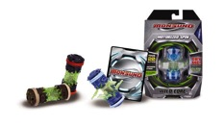 | GPZ-GPZ24983 | Monsuno Wild ASS1 | 8001444432473 | IT - EN - FR - DE -TR | 7,194 | 19.99 € | 143,808.06 € | 8 | 624 | 12
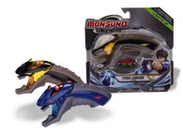 | GPZ-GPZ25018 | Monsuno Launcher | 8001444433418 | IT - ES - PT - TR -EL | 7,839 | 17.99 € | 141,023.61 € | 4 | 896 | 9
 | GPH25037 | MONSUNO COMBAT PLAYSET |  |  | 212 | 14.99 € | 3,177.88 € |  |  | 0
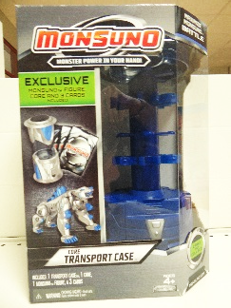 | GPZ34480 | MONSUNO TORRE TRASPORTE |  |  | 128 | 34.99 € | 4,478.72 € |  |  | 0
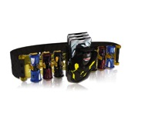 | GPZ34468 | CINTURA PORTATILE | 8001444432374 |  | 46 | 39.99 € | 1,839.54 € |  |  | 0
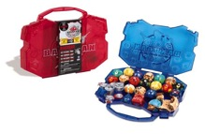 | GPZ-GPZ42951 | Monsuno Valigetta | 8001444432350 | IT - EN - FR - DE - ES - PT - EL - TR - NL | 2,460 | 14.99 € | 36,875.40 € | 6 | 504 | 5
 | GPZ-GPH02271 | Cupets - EXPO 48 PCS | 8027638015550 | IT - EN - ES - PT - FR - DE - EL - TR - NL | 620 | 9.99 € | 6,193.80 € | 1 | 1,200 | 1
 | GPZ-NCR02272 GPF9763 | Cupets -EXPO 24 PZ |  |  | 10,224 | 9.90 € | 101,217.60 € | 1 | 1,200 | 9
 | GPF9764 | Cupets - EXPO 96PZ |  |  | 2,016 | 9.90 € | 19,958.40 € |  | 1,200 | 2
 | NCR02197 | ESPO VUOTO CUPETS |  |  | 8 | 9.90 € | 79.20 € |  |  | 2
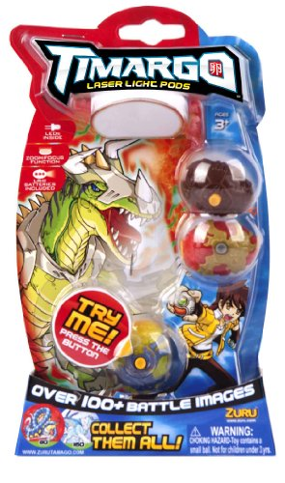 | GPZ34050 | Timargo blister 3pcs | 8001444453607 | IT - EN - FR - NL - DE - PT - EL - TR | 5,589 | 9.99 € | 55,834.11 € | 24 | 720 | 8
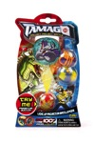 | GPF6654 | Timargo blister 3pcs | MANCA CAMPIONI |  | 3,288 | 9.99 € | 32,847.12 € | 24 | 720 | 5
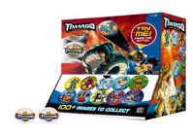 | GPZ34090/48 | Timargo capsule display 48 pcs | 800144453621 | IT - EN | 59,375 | 3.99 € | 236,906.25 € | 48 | 1,920 | 31
 | GPF6665 | Timargo capsule display 60 pcs | 8001444455588 |  | 180 | 239.40 € | 43,092.00 € |  |  | 6
 | GPZ34090/144 | Timargo capsule display 144 pcs | 8001444453621 | IT - EN | 11,087 | 3.99 € | 44,237.13 € | 144 | 2,304 | 5
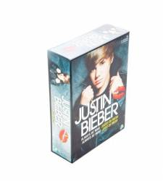 | GPH6031 | JUSTIN BIEBER | 8001444420524 | ES | 839 | 29.90 € | 25,086.10 € | 4 | 392 | 2
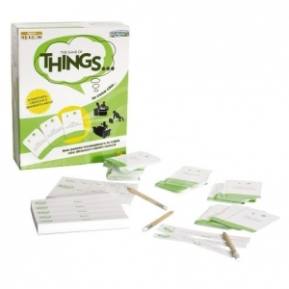 | GPZ18184 | GAME OF THINGS | 8001444181845 | IT | 2,352 | 29.99 € | 70,536.48 € | 6 | 390 | 6
TOTAL TOYS GIOCHI PREZIOSI |  |  |  |  | 259,366 | 13.33 € | 3,456,839.61 € |  |  | 371

